作付計画
圃場番号 | 圃場 | 住所 | 面積 | 作物 | 品種 | 地区名 | 前作 | 面積(㎡)① | 面積(a) | 次作 | 面積(㎡)② | 面積(a) | 品種名 | 平均収量(kg/10a) | 前作面積（a） | 予想合計収量(kg) | 予想合計収量(ｔ) | 目標面積(a) | 次作面積(a) | 予想合計収量(kg) | 予想合計収量(ｔ) | 過不足(a) | 過不足(ha)
1 |  |  |  |  |  |  | A | 1717 | 17.2 | A | 1717 | 17.2 | A | 540 | 100 | 5,390 | 5.4 | 200 | 100 | 5,390 | 5.4 | 100.18 | 1.00
2 |  |  |  |  |  |  | A | 1850 | 18.5 | A | 1850 | 18.5 | B | 480 | 430 | 20,634 | 20.6 | 400 | 429 | 20,586 | 20.6 | -28.88 | -0.29
作付面積調整シート
～地図を見ながら作付面積を決めよう～
＜目的＞
前作に作付けした情報をもとに、地図を見て圃場の位置を特定しつつ、次作の作付品種を検討する。
SUMIF関数で
品種毎に面積合計
前作
次作
シート説明（作業手順）
①
前作（I～K）・検討中の次作（L～N）の情報を入力。それぞれに入力した面積は、品種毎に合計される。品種ごとの次作の目標面積（U）も入力する。
②
Z-GISにシートを読み込ませ、目標面積に対する過不足（Y）と予想合計収量（W）を参考にしつつ、地図を見ながら次作の作付面積の調整をする。
（シート「マッピング」を参照ください）
目標面積ー次作面積
このファイルをそのままZ-GISに読み込ませてお試しください！！
3 |  |  |  |  |  |  | B | 1864 | 18.6 | B | 1864 | 18.6 | C | 500 | 230 | 11,482 | 11.5 | 300 | 237 | 11,832 | 11.8 | 63.35 | 0.63
4 |  |  |  |  |  |  | B | 1881 | 18.8 | B | 1881 | 18.8 | D | 460 | 100 | 4,614 | 4.6 | 200 | 104 | 4,798 | 4.8 | 95.69 | 0.96
5 |  |  |  |  |  |  | D | 1889 | 18.9 | D | 1889 | 18.9 | E | 520 | 125 | 6,488 | 6.5 | 200 | 128 | 6,644 | 6.6 | 72.23 | 0.72
6 |  |  |  |  |  |  | B | 2173 | 21.7 | B | 2073 | 20.7 | F | 540 | 100 | 5,374 | 5.4 | 100 | 100 | 5,374 | 5.4 | 0.48 | 0.00
7 |  |  |  |  |  |  | C | 1996 | 20.0 | C | 1996 | 20.0 | 合計 |  | 1,084 | 53,983 | 54.0 | 1,400 | 1,097 | 54,625 | 54.6 | 303.05
8 |  |  |  |  |  |  | A | 2004 | 20.0 | A | 2004 | 20.0
9 |  |  |  |  |  |  | A | 2026 | 20.3 | A | 2026 | 20.3
10 |  |  |  |  |  |  | B | 2068 | 20.7 | B | 2068 | 20.7
11 |  |  |  |  |  |  | B | 2071 | 20.7 | B | 2071 | 20.7
12 |  |  |  |  |  |  | B | 2119 | 21.2 | B | 2119 | 21.2
13 |  |  |  |  |  |  | B | 2121 | 21.2 | B | 2121 | 21.2
14 |  |  |  |  |  |  | B | 2127 | 21.3 | B | 2127 | 21.3
15 |  |  |  |  |  |  | B | 2156 | 21.6 | B | 2156 | 21.6
16 |  |  |  |  |  |  | C | 1858 | 18.6 | C | 1958 | 19.6
17 |  |  |  |  |  |  | C | 1916 | 19.2 | C | 1916 | 19.2
18 |  |  |  |  |  |  | C | 2011 | 20.1 | C | 2211 | 22.1
19 |  |  |  |  |  |  | C | 2034 | 20.3 | C | 2234 | 22.3
20 |  |  |  |  |  |  | C | 2082 | 20.8 | C | 2282 | 22.8
21 |  |  |  |  |  |  | C | 2297 | 23.0 | C | 2297 | 23.0
22 |  |  |  |  |  |  | B | 2297 | 23.0 | B | 2297 | 23.0
23 |  |  |  |  |  |  | B | 2303 | 23.0 | B | 2303 | 23.0
24 |  |  |  |  |  |  | B | 2318 | 23.2 | B | 2318 | 23.2
25 |  |  |  |  |  |  | B | 2327 | 23.3 | B | 2327 | 23.3
26 |  |  |  |  |  |  | F | 2634 | 26.3 | F | 2634 | 26.3
27 |  |  |  |  |  |  | E | 2239 | 22.4 | E | 2339 | 23.4
28 |  |  |  |  |  |  | E | 2347 | 23.5 | E | 2347 | 23.5
29 |  |  |  |  |  |  | E | 2161 | 21.6 | E | 2361 | 23.6
30 |  |  |  |  |  |  | B | 2381 | 23.8 | B | 2381 | 23.8
31 |  |  |  |  |  |  | A | 2385 | 23.9 | A | 2385 | 23.9
32 |  |  |  |  |  |  | F | 2391 | 23.9 | F | 2391 | 23.9
33 |  |  |  |  |  |  | F | 2425 | 24.3 | F | 2425 | 24.3
34 |  |  |  |  |  |  | B | 2439 | 24.4 | B | 2439 | 24.4
35 |  |  |  |  |  |  | B | 2466 | 24.7 | B | 2466 | 24.7
36 |  |  |  |  |  |  | B | 2481 | 24.8 | B | 2481 | 24.8
37 |  |  |  |  |  |  | F | 2502 | 25.0 | F | 2502 | 25.0
38 |  |  |  |  |  |  | B | 2538 | 25.4 | B | 2538 | 25.4
39 |  |  |  |  |  |  | D | 2349 | 23.5 | D | 2749 | 27.5
40 |  |  |  |  |  |  | D | 2830 | 28.3 | D | 2830 | 28.3
41 |  |  |  |  |  |  | B | 2858 | 28.6 | B | 2858 | 28.6
42 |  |  |  |  |  |  | E | 2860 | 28.6 | E | 2860 | 28.6
43 |  |  |  |  |  |  | E | 2870 | 28.7 | E | 2870 | 28.7
44 |  |  |  |  |  |  | C | 2920 | 29.2 | C | 2920 | 29.2
45 |  |  |  |  |  |  | C | 2931 | 29.3 | C | 2931 | 29.3
46 |  |  |  |  |  |  | D | 2963 | 29.6 | D | 2963 | 29.6
47 |  |  |  |  |  |  | C | 2920 | 29.2 | C | 2920 | 29.2
48 |  |  |  |  |  |  | C | 2921 | 29.2 | C | 2921 | 29.2
49 |  |  |  |  |  |  | C | 2922 | 29.2 | C | 2922 | 29.2
50 |  |  |  |  |  |  | C | 2923 | 29.2 | C | 2923 | 29.2
 |  |  |  |  |  |  |  | 合計 | 合計 |  | 合計 | 合計
 |  |  |  |  |  |  |  | 117,161 | 1,084 |  | 109,695 | 1,097

マッピング
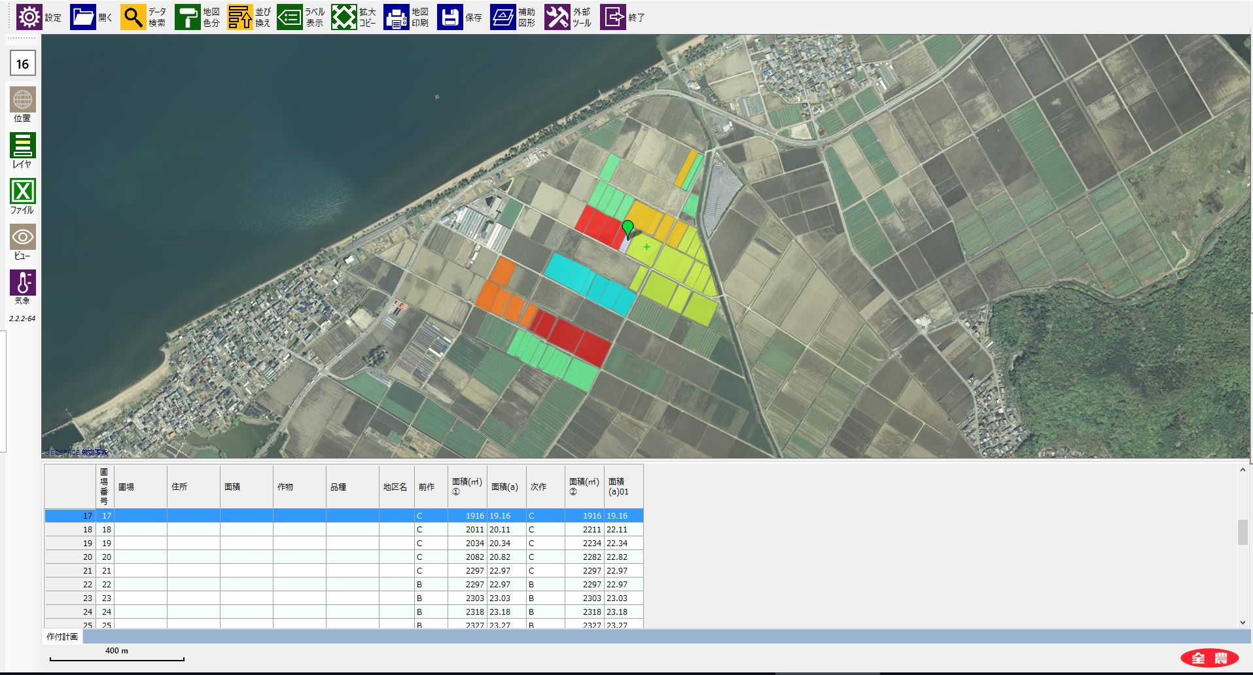
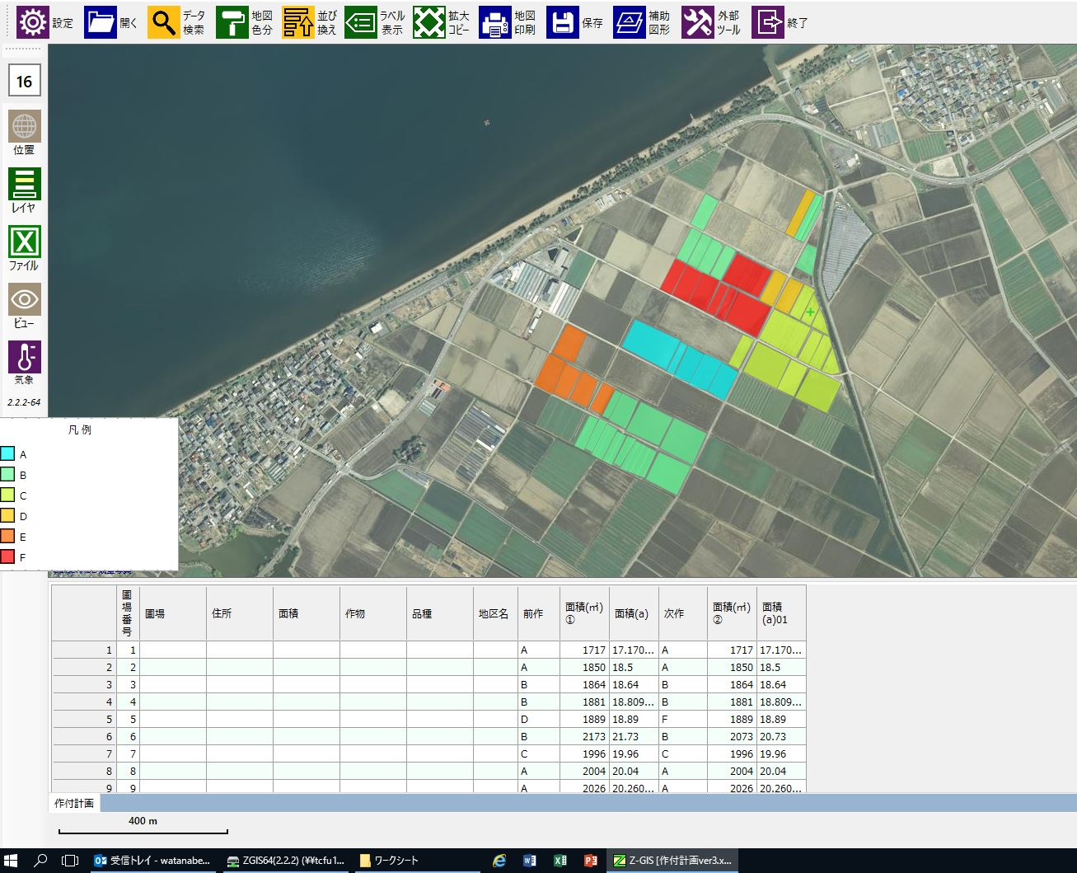
（例）
１．品種毎（前作）に色分けを行う。
２．地図を見つつ、次作の作付圃場の位置や品種、面積を調整する。
３．調整が終了したら上書き保存し、対象ファイルをExcelで開く。面積の過不足や予想合計収量等を見ながら、再度作付の検討を行う。
品種F（前作）→品種B（次作）
品種C（前作）→品種F（次作）

